Worksheet
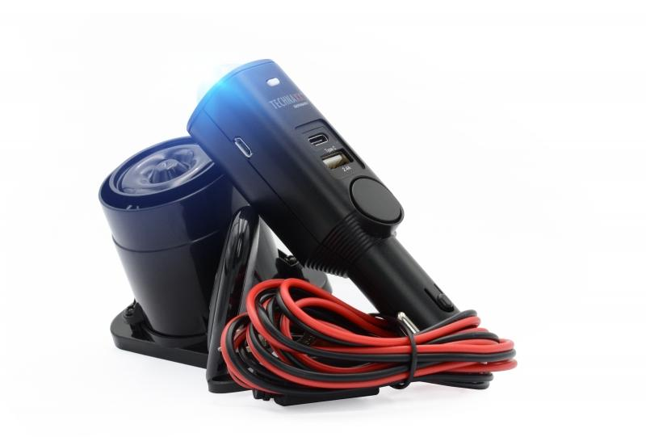
Technaxx Universal Autoalarm Pro TX-168

Artikelnummer | 4927 |  | VE | 20
EAN | 4260358124759 |  | Stück pro Palette | 720
Zollnummer | 85123010 |  | Lagen Pro Palette | 4

Abmessungen - Artikel
Länge(cm) | Breite(cm) | Höhe(cm) | Gewicht(g)
3 | 3 | 13.5 | 68

Abmessungen - Artikelverpackung
Länge(cm) | Breite(cm) | Höhe(cm) | Leergewicht(g) | Gewicht(g) Artikel+Verpackung
11 | 7.5 | 19 | 58 | 317

Abmessungen - VE Karton (Masterkarton)
Länge(cm) | Breite(cm) | Höhe(cm) | Gewicht(g)
34 | 24.5 | 41 | 7500

Verpackung - Bestandteile
Rest Zubehör (g) | Papier/Pappe (g) | Styropor (g) | Kunstst. Hohlkörper(g) | Kunstst. Folien(g) | Materialverbunde (g)
132 | 61 | 0 | 0 | 0 | 0

Batterie- / Akkuinformationen
Batterie-benötigt | Batterie enthalten | Batterie-Typ | Batterie-System(Art)
Nein | Ja | Akku | LiPoly - Lithium-Polymer-Akku
Anzahl(stk.) | Gewicht/Stk.(g) | Energiedichte(WH/Kg) | Leistung(WH)
1 | 10 | 98.32 | 1.85

Lithium Baterie
Energiegehalt | Gewicht (Kg)
0.5 | 10

Weiterführende Informationen
Technaxx Reseller Portal

